Titel
 |  | statistik Berlin Brandenburg
Statistischer
Bericht

 | B VII 1-1 – 4j / 21 B VII 2-1 – 5j / 21

 | Bundestagswahl 2021 im Land Berlin Wahlen zum Abgeordnetenhaus von Berlin und zu den Bezirksverordnetenversammlungen 2021

 | Vorwahldaten, Strukturdaten

01 - Mitte 07 - Tempelhof-Schöneberg
02 - Friedrichshain-Kreuzberg 08 - Neukölln
03 - Pankow 09 - Treptow-Köpenick
04 - Charlottenburg-Wilmersdorf 10 - Marzahn-Hellersdorf
05 - Spandau 11 - Lichtenberg
06 - Steglitz-Zehlendorf 12 - Reinickendorf

IHV
Statistischer
Bericht
B VII 1-1 – 4j / 21
B VII 2-1 – 5j / 21
Inhaltsverzeichnis |  |  | statistik Berlin Brandenburg
 | Seite

 | Metadaten zur Wahl zum Deutschen Bundestag (externer Link)
 | Metadaten zu den Wahlen zum Abgeordnetenhaus von Berlin und zu den Bezirksverordnetenversammlungen (externer Link)

 | Wahlkreise im Land Berlin für die Wahl zum 20. Deutschen Bundestag | 4

 | Tabellen

1 | Ergebnisse der Wahl zum Abgeordnetenhaus 2016, der Bundestagswahl 2017 sowie
 | der Europawahl 2019 im Land Berlin | 5

2 | Bundestagswahl
2.1 | Ergebnis der Bundestagswahl am 24. September 2017 nach Bundestagswahlkreisen 2021
 | – Erststimmen – | 6
2.2 | Ergebnis der Bundestagswahl am 24. September 2017 nach Bundestagswahlkreisen 2021
 | – Zweitstimmen – | 7
2.3 | Berliner Abgeordnete im Deutschen Bundestag | 8
2.4 | Mandatsverteilung nach der Wahl zum deutschen Bundestag am 24. September 2017 | 8
2.5 | Zweitstimmenanteile ausgewählter Parteien bei den Bundestagswahlen in Berlin 1990 bis 2017 | 9

3 | Wahlen zum Abgeordnetenhaus von Berlin und zu den Bezirksverordnetenversammlungen
3.1 | Ergebnis der Wahl zum Abgeordnetenhaus von Berlin am 18. September 2016 nach Bezirken
 | – Erststimmen – | 10
3.2 | Ergebnis der Wahl zum Abgeordnetenhaus von Berlin am 18. September 2016 nach Bezirken
 | – Zweitstimmen – | 10
3.3 | Mandate für das Abgeordnetenhaus von Berlin nach der Wahl am 18. September 2016
 | nach Bezirken und Parteien | 11
3.4 | Zweitstimmenanteile ausgewählter Parteien bei den Wahlen
 | zum Abgeordnetenhaus von Berlin 1990 bis 2016 | 11
3.5 | Ergebnis der Wahl zum Abgeordnetenhaus von Berlin am 18. September 2016 in der
 | Wahlgebietseinteilung 2021 nach Bezirken, Wahlkreisen und Parteien – Zweitstimmen – | 12

4 | Strukturdaten des Landes Berlin
4.1 | Melderechtlich registrierte Einwohnerinnen und Einwohner am Ort der Hauptwohnung in Berlin
 | am 31. Dezember 2020 nach Bezirken, Wahlkreisen, Staatsangehörigkeit und Alter | 15
4.2 | Melderechtlich registrierte Deutsche und Unionsbürgerinnen und Unionsbürger im Alter
 | von 16 und mehr Jahren am Ort der Hauptwohnung in Berlin am
 | 31. Dezember 2020 (BVV-Wahlberechtigte) nach Bezirken und Wahlkreisen | 18
4.3 | Melderechtlich registrierte Deutsche im Alter von 18 und mehr Jahren am Ort der Hauptwohnung in Berlin
 | am 31. Dezember 2020 (AGH-Wahlberechtigte) nach Bezirken, Wahlkreisen und Altersgruppen | 21
4.4 | Melderechtlich registrierte Deutsche im Alter von 18 und mehr Jahren am Ort der Hauptwohnung in Berlin
 | am 31. Dezember 2020 nach Bezirken, Wahlkreisen und ausgewählten Merkmalen | 24
4.5 | Melderechtlich registrierte Einwohnerinnen und Einwohner unter 65 Jahren in SGB II - Bedarfs-
 | gemeinschaften ("Hartz IV") am Ort der Hauptwohnung in Berlin am 31. Dezember 2019
 | nach Bezirken und Wahlkreisen | 27
4.6 | Melderechtlich registrierte Unionsbürgerinnen und Unionsbürger im Alter von 16 und mehr Jahren
 | am Ort der Hauptwohnung in Berlin am 31. Dezember 2020 nach Bezirken und Staatsangehörigkeit | 30

BT-Wahlkreise 2021
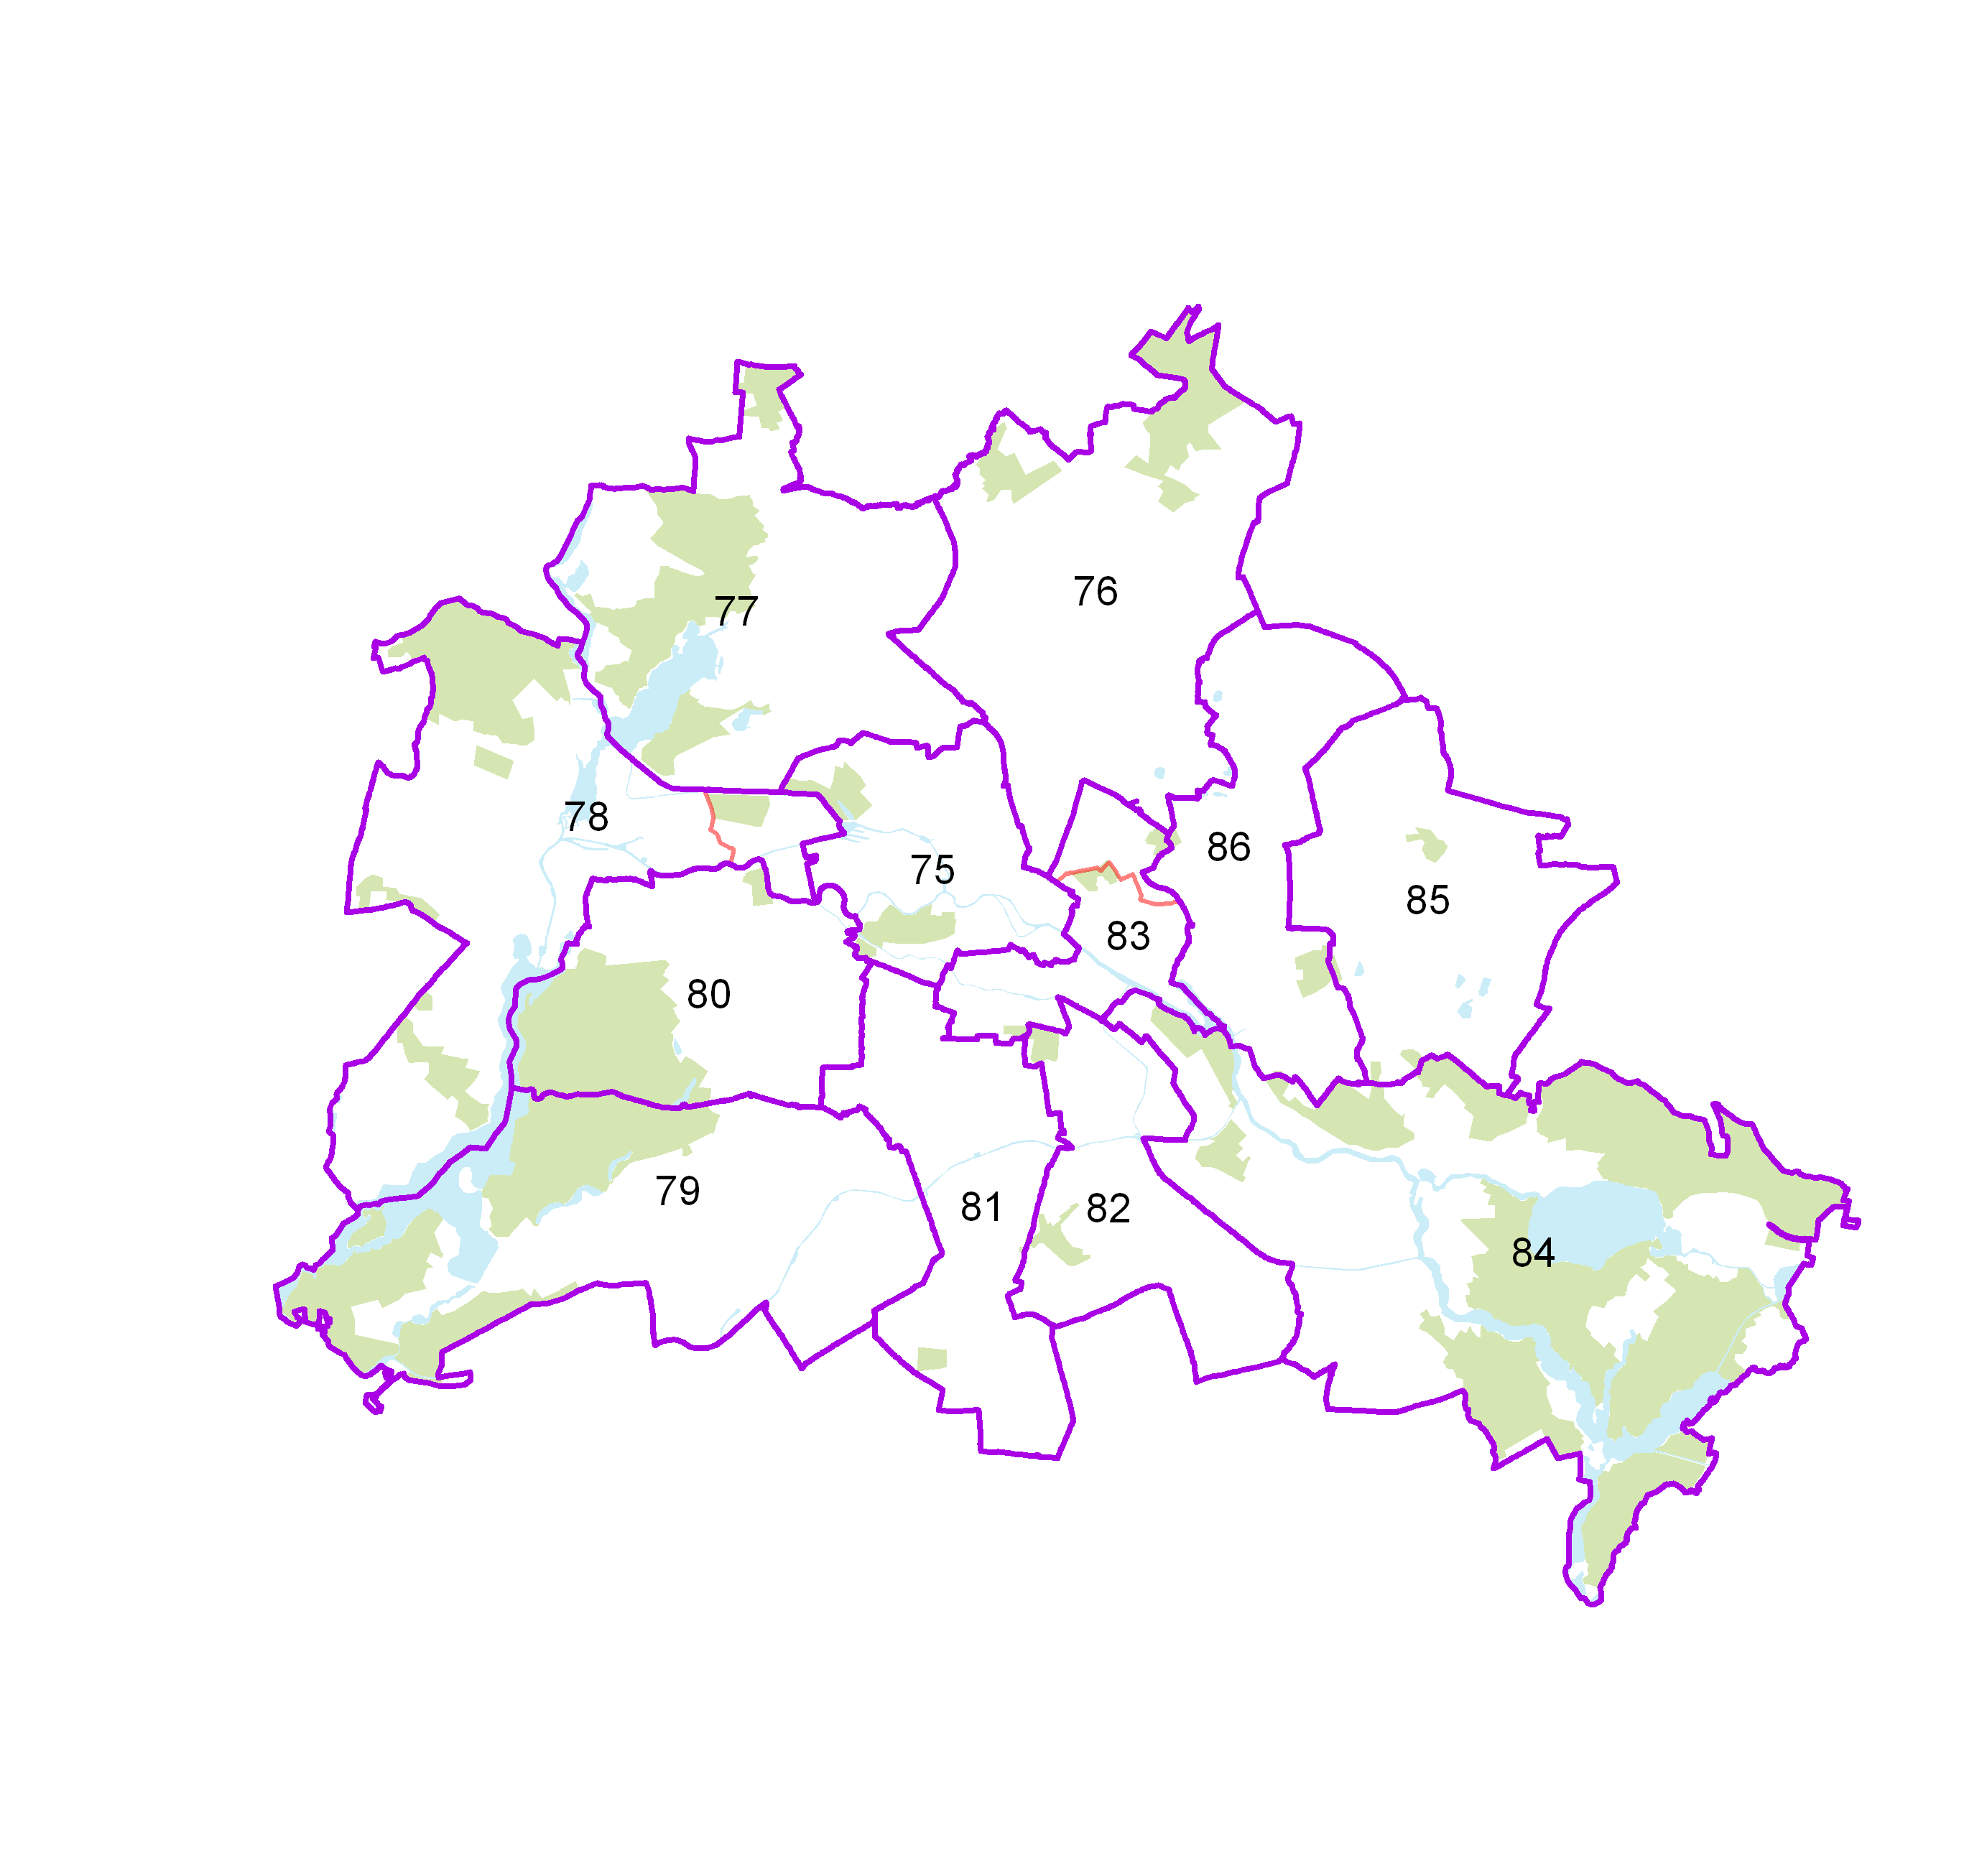
Wahlkreise im Land Berlin für die Wahl zum 20. Deutschen Bundestag

2.5
2 Bundestagswahl
2.5 Zweitstimmenanteile ausgewählter Parteien bei den Bundestagswahlen in Berlin 1990 bis 2017

 | CDU | DIE LINKE | SPD | GRÜNE | FDP | AfD
1990 | 39.4 | 9.7 | 30.6 | 7.2 | 9.1
1994 | 31.4 | 14.8 | 34 | 10.2 | 5.2
1998 | 23.7 | 13.4 | 37.8 | 11.3 | 4.9
2002 | 25.9 | 11.4 | 36.6 | 14.6 | 6.6
2005 | 22 | 16.4 | 34.3 | 13.7 | 8.2
2009 | 22.8 | 20.2 | 20.2 | 17.4 | 11.5
2013 | 28.5 | 18.5 | 24.6 | 12.3 | 3.6 | 4.9
2017 | 22.7 | 18.8 | 17.9 | 12.6 | 8.9 | 12
 |  | CDU | DIE LINKE | SPD | GRÜNE | FDP | AfD
 | 1990 | 39.4 | 9.7 | 30.6 | 7.2 | 9.1
 | 1994 | 31.4 | 14.8 | 34 | 10.2 | 5.2
 | 1998 | 23.7 | 13.4 | 37.8 | 11.3 | 4.9
 | 2002 | 25.9 | 11.4 | 36.6 | 14.6 | 6.6
 | 2005 | 22 | 16.4 | 34.3 | 13.7 | 8.2
 | 2009 | 22.8 | 20.2 | 20.2 | 17.4 | 11.5
 | 2013 | 28.5 | 18.5 | 24.6 | 12.3 | 3.6 | 4.9
 | 2017 | 22.7 | 18.8 | 17.9 | 12.6 | 8.9 | 12
 | ,

3.3+3.4
3 Wahlen zum Abgeordnetenhaus von Berlin und zu den Bezirksverordnetenversammlungen
3.3 Mandate für das Abgeordnetenhaus von Berlin nach der Wahl am 18. September 2016 nach Bezirken und Parteien

Bezirk | Mandate |  |  |  |  |  |  | Darunter
 | ins- ge- samt | SPD | CDU | GRÜ- NE | DIE LINKE | AfD | FDP | Überhang- mandate |  | Ausgleichsmandate
 |  |  |  |  |  |  |  | SPD | CDU | CDU | GRÜ- NE | DIE LINKE | FDP | AfD

Mitte | 10 | 4 | 2 | 2 | 1 | – | 1 | 2 | – | 1 | x | x | – | x
Friedrichshain-Kreuzberg | 9 | 2 | 1 | 4 | 1 | – | 1 | – | – | – | x | x | 1 | x
Pankow | 12 | 5 | 2 | 2 | 1 | 1 | 1 | 1 | – | – | x | x | – | x
Charlottenburg-Wilmersdorf | 10 | 5 | 3 | – | – | – | 2 | 2 | – | – | x | x | – | x
Spandau | 6 | 3 | 2 | – | – | – | 1 | 1 | – | – | x | x | – | x
Steglitz-Zehlendorf | 10 | 3 | 5 | – | – | – | 2 | – | 1 | – | x | x | – | x
Tempelhof-Schöneberg | 10 | 4 | 3 | 2 | – | – | 1 | – | – | – | x | x | – | x
Neukölln | 8 | 3 | 2 | 2 | – | – | 1 | – | – | – | x | x | – | x
Treptow-Köpenick | 9 | 3 | 2 | – | 2 | 1 | 1 | 1 | – | 1 | x | x | 1 | x
Marzahn-Hellersdorf | 8 | 2 | 2 | – | 2 | 2 | – | – | – | – | x | x | – | x
Lichtenberg | 9 | 2 | 1 | – | 5 | 1 | – | – | – | – | x | x | – | x
Reinickendorf | 9 | 2 | 6 | – | – | – | 1 | – | 3 | – | x | x | – | x
Landesliste 1 | 50 | x | x | 15 | 15 | 20 | x | – | – | x | 5 | 5 | x | 5
Berlin | 160 | 38 | 31 | 27 | 27 | 25 | 12 | 7 | 4 | 2 | 5 | 5 | 2 | 5
_____
1 Bei Landeslisten ist keine bezirkliche Zuordnung möglich

3.4 Zweitstimmenanteile ausgewählter Parteien bei den Wahlen zum Abgeordnetenhaus von Berlin 1990 bis 2016

 | SPD | CDU | DIE LINKE | GRÜNE | FDP | PIRATEN | AfD
1990 | 30.4 | 40.4 | 9.2 | 9.4 | 7.1
1995 | 23.6 | 37.4 | 14.6 | 13.2 | 2.5
1999 | 22.4 | 40.8 | 17.7 | 9.9 | 2.2
2001 | 29.7 | 23.8 | 22.6 | 9.1 | 9.9
2006 | 30.8 | 21.3 | 13.4 | 13.1 | 7.6
2011 | 28.3 | 23.3 | 11.7 | 17.6 | 1.8 | 8.9
2016 | 21.6 | 17.6 | 15.6 | 15.2 | 6.7 | 1.7 | 14.2
 |  |  |  |  |  |  |  |  |  |  |  |  |  |  | Stimmanteile 1990-2016

 |  |  |  |  |  |  |  |  |  |  |  |  |  |  | Jahr | SPD | CDU | DIE LINKE | GRÜNE | FDP | PIRATEN | AfD
 |  |  |  |  |  |  |  |  |  |  |  |  |  |  | 1990 | 30.4 | 40.4 | 9.2 | 9.4 | 7.1
 |  |  |  |  |  |  |  |  |  |  |  |  |  |  | 1995 | 23.6 | 37.4 | 14.6 | 13.2 | 2.5
 |  |  |  |  |  |  |  |  |  |  |  |  |  |  | 1999 | 22.4 | 40.8 | 17.7 | 9.9 | 2.2
 |  |  |  |  |  |  |  |  |  |  |  |  |  |  | 2001 | 29.7 | 23.8 | 22.6 | 9.1 | 9.9
 |  |  |  |  |  |  |  |  |  |  |  |  |  |  | 2006 | 30.8 | 21.3 | 13.4 | 13.1 | 7.6
 |  |  |  |  |  |  |  |  |  |  |  |  |  |  | 2011 | 28.3 | 23.3 | 11.7 | 17.6 | 1.8 | 8.9
 |  |  |  |  |  |  |  |  |  |  |  |  |  |  | 2016 | 21.6 | 17.6 | 15.6 | 15.2 | 6.7 | 1.7 | 14.2

